エビデンス
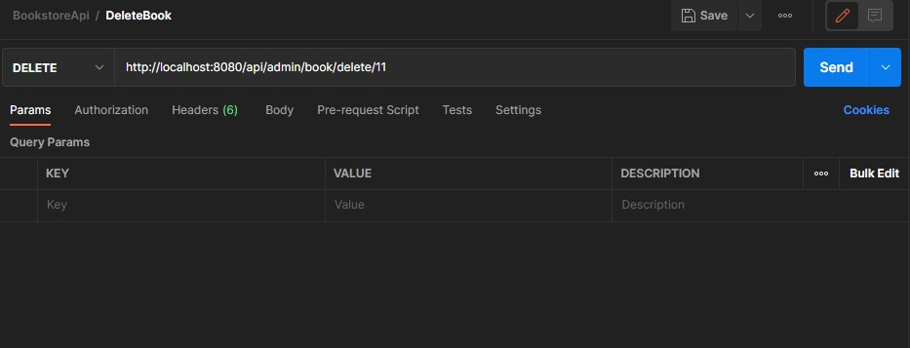
01_001_001

 | リクエスト | リスポンス

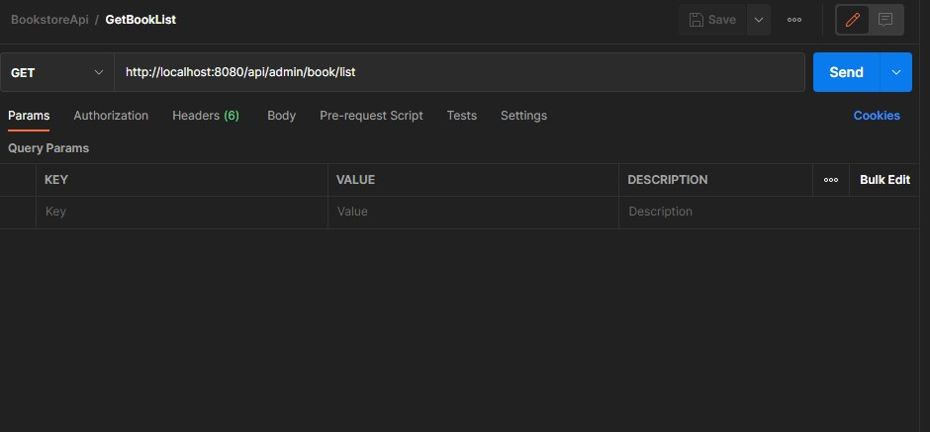
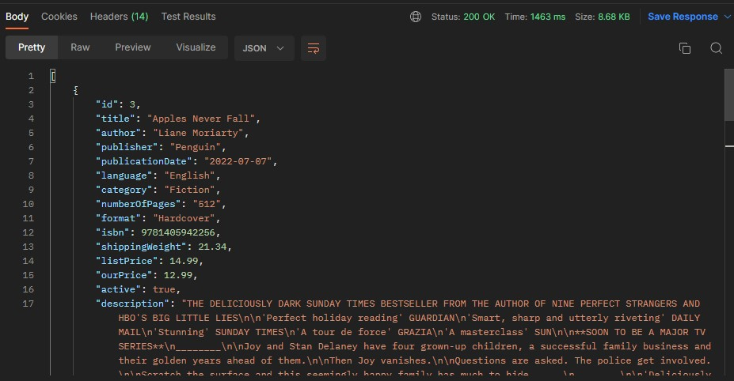

01_003_002

 | リクエスト | リスポンス

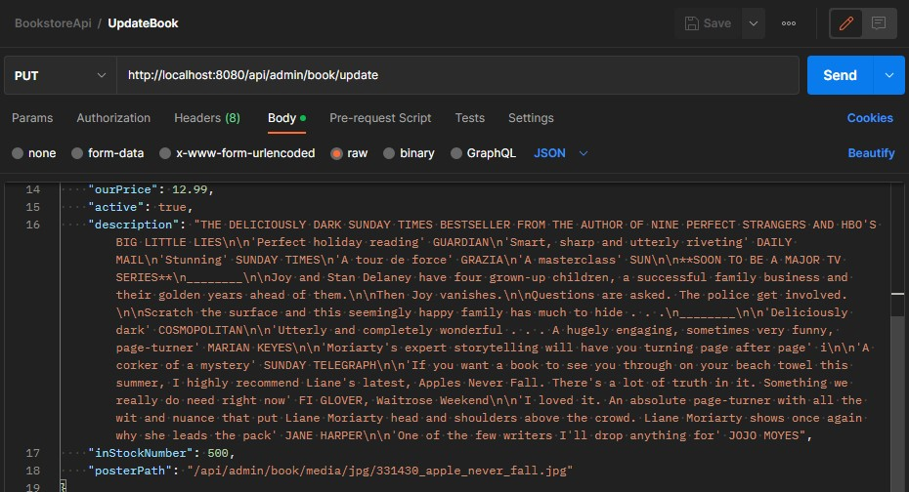
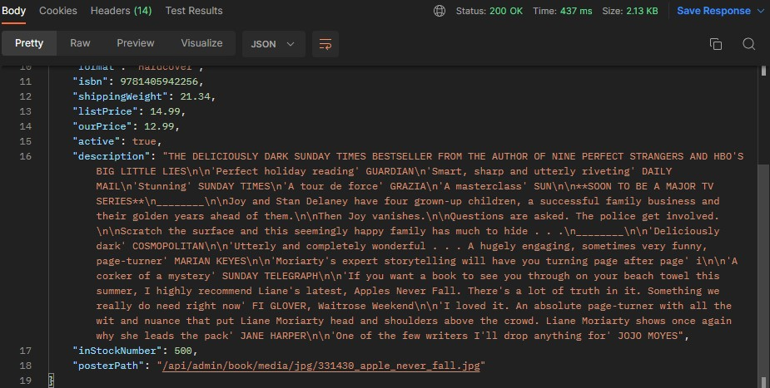

01_003_003

 | リクエスト | リスポンス

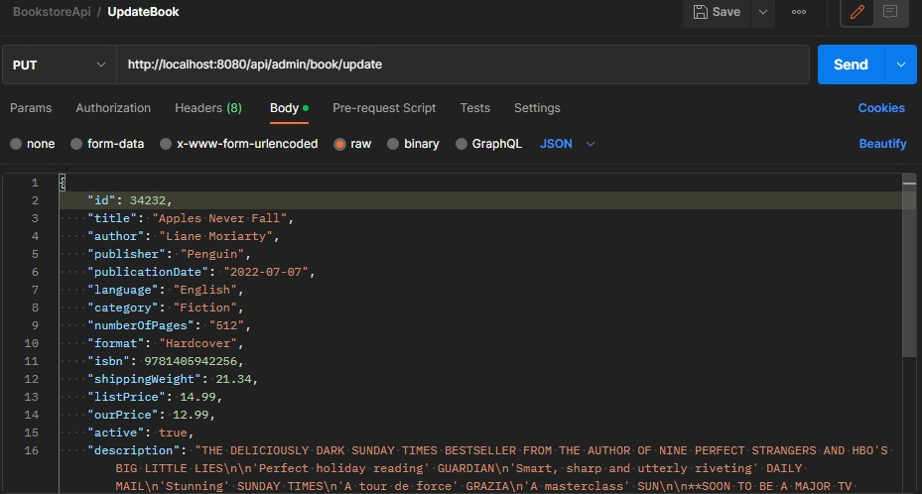

01_004_004
DBに存在しないbookID

 | リクエスト | リスポンス

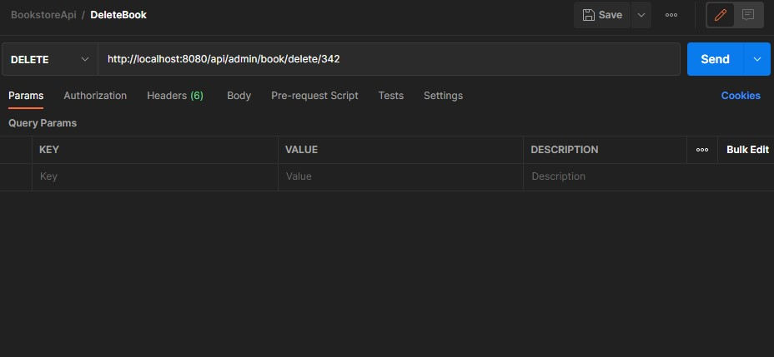

01_004_005

 | リクエスト | リスポンス

